Sheet1
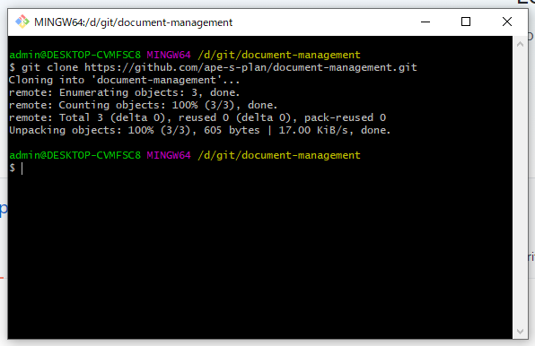
安装git

git-bash.exe

命令：
 | ssh-keygen -t rsa -C "your_email@youremail.com"

 | 文件：C:\Users\admin\.ssh | 复制key | 关联key

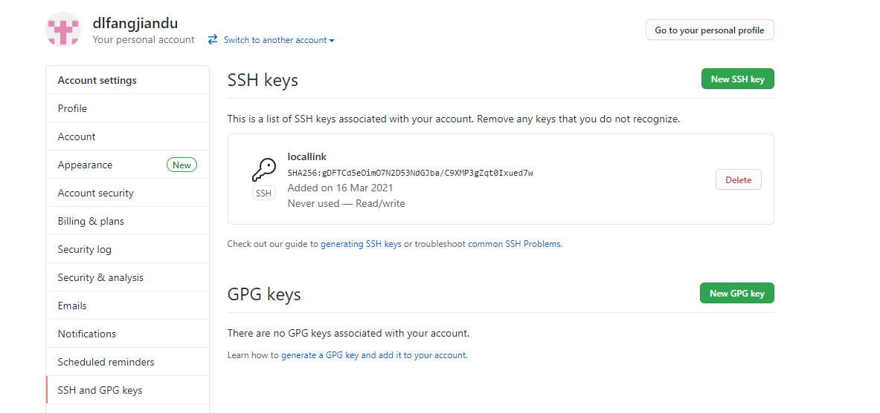

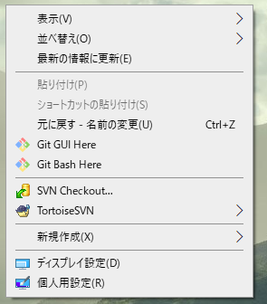

git config --global user.name "你的github用户名"
git config --global user.email "你的github邮箱地址"

切换到本地目录后 使用git clone

